상품제안서
스퀘어 스텐 머그 (라지) | 상품코드: S12228

 |  |  |  |  |  |  | 02-713-8555 | www.synergygift.co.kr
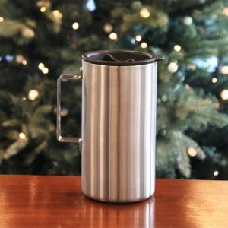

【상세/제작정보】

【인쇄/포장옵션】 | 실크, 레이저 / 포장지포장

【공급단가】 | 수량 | 1,000~ | 2,000~ | 3,000~ | 5,000~ | 10,000~
*VAT별도 | 단가 | 11,340원 | 10,920원 | 10,500원 | 10,080원 | 9,830원

【상품 URL】 | https://www.synergygift.co.kr:443/src/goods_detail.php?gdno=11547

